EF-GS-205(แก้ไข)
ผู้ตรวจสอบ
ผจก.แผนก
......./......./.......
......./......./.......

 |  |  | บริษัท โตโยต้านนทบุรี ผู้จำหน่ายโตโยต้า จำกัด
 |  | ตารางการตรวจเช็คและบำรุงรักษาเครื่องวัดการชาร์จไฟและทดสอบแบตเตอรี่ พ.ศ..............
 |  |  | แผนก.........................................................สาขา............................................

ประสัปดาห์ | ลำดับ | รายการตรวจเช็ค | รายละเอียดในการตรวจเช็ค |  | เดือน
 |  |  |  |  | ม.ค. | ก.พ. |  | มี.ค. | เม.ย. | พ.ค. | มิ.ย. |  | ก.ค. | ส.ค. | ก.ย. | ต.ค. |  | พ.ย. | ธ.ค.
 | 1 | สภาพของเครื่อง | ต้องไม่แตกหักชำรุด, ฝาครอบกระดาษต้องล็อคได้
 | 2 | สภาพของสายคีบแบตเตอรี่ | ต้องไม่มีรอยฉีก เมื่อคีบแบตเตอรี่แล้วต้องไม่มีไฟรั่ว
 |  |  | และสามารถจ่ายไฟได้
 | 3 | ปุ่มกดบนหน้าปัด | 3.1 ต้องกดได้ทุกปุ่ม
 |  |  | 3.2 แผ่นปิดปุ่มต้องไม่หักและฉีกขาด
 | 4 | สภาพของปากคีบ | 4.1 ต้องสามารถคีบขั่วแบตเตอรี่ ได้อย่างแน่นหนา
 |  |  | 4.2 ต้องไม่มีการใช้วัสดุอื่นมาช่วยในการคีบ
 | 5 | ชุดเฟืองปริ้นท์และกระดาษ | 5.1 ชุดเฟืองต้องสมบูรณ์ไม่แตกหัก
 |  |  | 5.2 กระดาษที่ใช้ต้องเป็นกระดาษเทอร์มอลล์
 | 6 | การพิมพ์กระดาษ | ข้อความต้องชัดเจนเห็นชัด
 | 7 | ความสะอาดของเครื่อง | ต้องไม่มีคราบสิ่งสกปรกสะสม และเช็ดทำความสะอาด
 |  |  | ตัวเครื่องทั้งหมดด้วยผ้าอย่างสม่ำเสมอ
วันที่ตรวจสอบ
ลงชื่อผู้รับผิดชอบ
ลงชื่อผู้ตรวจสอบ (หัวหน้างาน)
ü
ข้อปฏิบัติ |  |  |  | สัญลักษณ์ | บันทึกปัญหาที่พบและแนวทางการแก้ไข
û
1. ต้องตรวจเช็คตามหัวข้อที่กำหนดก่อนเริ่มปฏิบัติงานทุกวัน |  |  |  | ปกติ | วันที่ |  | ปัญหาที่พบ |  |  |  |  | แนวทางแก้ไข |  |  |  |  | ผู้บันทึก
2. หากพบว่าเครื่องทดสอบแบตเตอรี่มีปัญหาให้แจ้งหัวหน้าช่างทันที |  |  |  | ไม่ปกติ
3. เครื่องทดสอบแบตเตอรี่ที่ผิดปกติหรือใช้งานไม่ได้ต้องติดป้ายห้าม |  |  |  | แก้ไขแล้ว
ใช้งานและแจ้งหัวหน้าให้รีบดำเนินการแจ้งซ่อมตามขั้นตอน

เอกสารฉบับที่ / วันที่ออกเอกสาร / วันที่มีผลบังคับใช้ : 3 / 20/06/2563 / 01/07/2563 |  |  |  |  |  |  |  |  |  |  |  |  |  |  |  |  |  |  |  | EF-G/S-205

เครื่องทดสอบแบต DHC-BT501
บริษัท โตโยต้านนทบุรี ผู้จำหน่ายโตโยต้า จำกัด
ตารางการตรวจเช็คและบำรุงรักษา เครื่องวัดการชาร์จไฟและทดสอบแบตเตอรี่
ยี่ห้อ DHC : รุ่น BT501

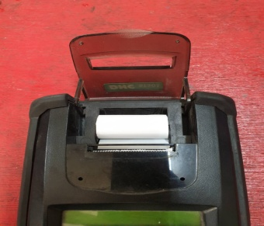
 |  |  |  |  |  | ลำดับ | รายการตรวจเช็ค |  | รายละเอียดในการตรวจเช็ค
 |  |  | 6 |  |  | 1 | สภาพของตัวเครื่อง |  | ต้องไม่แตกหักชำรุด, ฝาครอบกระดาษต้องล็อคได้
 |  |  |  |  | 1 | 2 | สภาพของสายคีบแบต |  | ต้องไม่มีรอยฉีก เมื่อคีบแบตเตอรี่แล้วต้องไม่มีไฟรั่วและสามารถจ่ายไฟได้
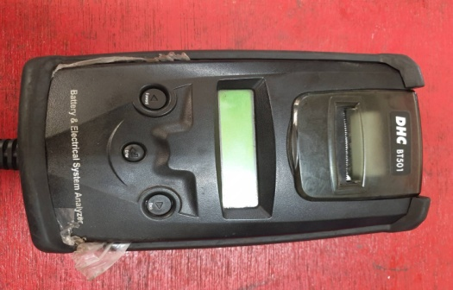
 |  |  |  |  |  | 3 | ปุ่มกดบนหน้าปัด |  | 3.1 เมื่อกดปุ่ม ต้องกดลงและเด้งกลับทุกปุ่ม
 |  |  |  |  |  |  |  |  | 3.2 แผ่นปิดปุ่มต้องไม่หักและฉีดขาด
 |  |  |  |  |  | 4 | สภาพของปากคีบ |  | 4.1 ต้องสามารถคีบขั่วแบตเตอรี่ ได้อย่างแน่นหนา
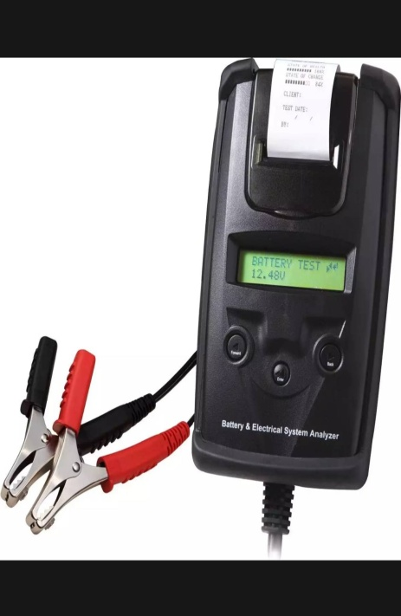
 |  |  |  |  |  |  |  |  | 4.2 ต้องไม่มีการใช้วัสดุอื่นมาช่วยในการคีบ
 | 5 |  |  |  |  | 5 | ชุดเฟืองปริ้นท์ และกระดาษ |  | 5.1 ชุดเฟืองต้องสมบูรณ์ไม่แตกหัก
 |  |  |  |  |  |  |  |  | 5.2 กระดาษที่ใช้ต้องเป็นกระดาษเทอร์มอลล์
 |  |  |  |  |  | 6 | การพิมพ์กระดาษ |  | ข้อความต้องชัดเจนเห็นชัด
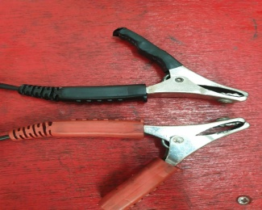
 |  |  |  |  |  | 7 | ความสะอาดของเครื่อง |  | ต้องไม่มีคราบสิ่งสกปรกสะสม และเช็ดทำความสะอาด ตัวเครื่องทั้งหมดด้วยผ้าอย่างสม่ำเสมอ

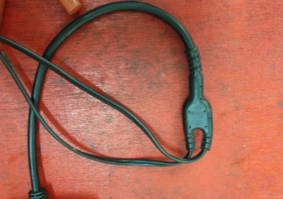
 |  |  |  |  |  |  | ข้อควรระวัง
 |  |  |  | 2 |  |  |  | การเคลื่อนย้ายเครื่องไม่ควรจับสายคีมแบตแล้วปล่อยตัวเครื่องลง อาจส่งผลให้ตัวสายขาดได้
 | 4 |  |  |  |  |  |  | การเปิดฝาครอบเพื่อเปลี่ยนกระดาษ ให้ระวังชุดเฟืองปริ้นท์เตอร์ หากเปิดหรือดึงแรงๆ อาจทำให้
 |  |  |  |  |  |  |  | ขายึดชุดเฟืองหักได้

 |  | 3

เอกสารฉบับที่ / วันที่ออกเอกสาร / วันที่มีผลบังคับใช้ : 3 / 20/06/2563 / 01/07/2563 |  |  |  |  |  |  |  |  |  | EF-G/S-205

เครื่องทดสอบแบต MDX 300
บริษัท โตโยต้านนทบุรี ผู้จำหน่ายโตโยต้า จำกัด
ตารางการตรวจเช็คและบำรุงรักษา เครื่องวัดการชาร์จไฟและทดสอบแบตเตอรี่
ยี่ห้อ MIDTRONICS : รุ่น MDX 300

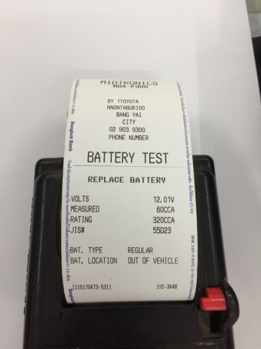
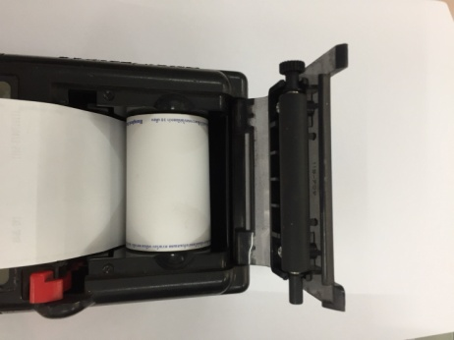
 |  |  |  |  |  | ลำดับ |  | รายการตรวจเช็ค | รายละเอียดในการตรวจเช็ค
 |  |  |  |  |  | 1 |  | สภาพของตัวเครื่อง | ต้องไม่แตกหักชำรุด, ฝาครอบกระดาษต้องล็อคได้
 |  |  | 5 |  |  | 2 |  | สภาพของสายคีบแบต | ต้องไม่มีรอยฉีก เมื่อคีบแบตเตอรี่แล้วต้องไม่มีไฟรั่วและสามารถจ่ายไฟได้
 |  |  |  |  |  | 3 |  | ปุ่มกดบนหน้าด | 3.1 เมื่อกดปุ่ม ต้องกดลงและเด้งกลับทุกปุ่ม
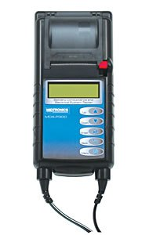
 |  |  |  |  |  |  |  |  | 3.2 แผ่นปิดปุ่มต้องไม่หักและฉีดขาด
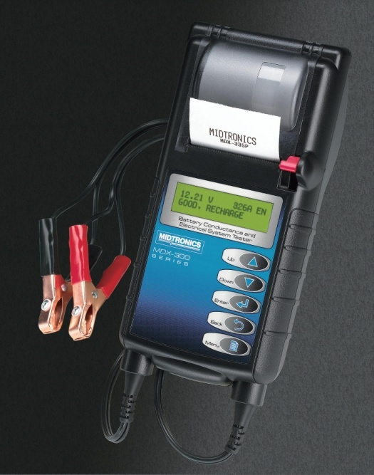
 |  |  |  |  |  | 4 |  | สภาพของปากคีบ | 4.1 ต้องสามารถคีบขั่วแบตเตอรี่ ได้อย่างแน่นหนา
 |  |  |  |  |  |  |  |  | 4.2 ต้องไม่มีการใช้วัสดุอื่นมาช่วยในการคีบ
 |  |  |  |  |  | 5 |  | ชุดเฟืองปริ้นท์ และกระดาษ | 5.1 ชุดเฟืองต้องสมบูรณ์ไม่แตกหัก
 | 6 |  |  |  |  |  |  |  | 5.2 กระดาษที่ใช้ต้องเป็นกระดาษเทอร์มอลล์
 |  |  |  |  |  | 6 |  | การพิมพ์กระดาษ | ข้อความต้องชัดเจนเห็นชัด
 |  |  |  |  |  | 7 |  | ความสะอาดของเครื่อง | ต้องไม่มีคราบสิ่งสกปรกสะสม และเช็ดทำความสะอาด ตัวเครื่องทั้งหมดด้วยผ้าอย่างสม่ำเสมอ

 |  |  |  |  | 1
 |  |  |  |  |  | ข้อควรระวัง
 |  |  |  |  |  |  | การเคลื่อนย้ายเครื่องไม่ควร จับสายคีมแบตแล้วปล่อยตัวเครื่องลง อาจส่งผลให้ตัวสายขาดได้
 | 4 |  |  |  |  |  | การเปิดฝาครอบเพื่อเปลี่ยนกระดาษ ให้ระวังชุดเฟืองปริ้นท์เตอร์ หากเปิดหรือดึงแรงๆ อาจทำให้
 |  |  |  |  |  |  | ขายึดชุดเฟืองหักได้

 |  | 2 |  | 3

เอกสารฉบับที่ / วันที่ออกเอกสาร / วันที่มีผลบังคับใช้ : 3 / 20/06/2563 / 01/07/2563 |  |  |  |  |  |  |  |  |  | EF-G/S-205

